Erklärender
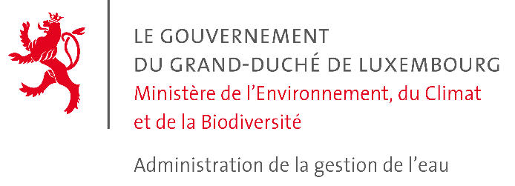
 |  |  | *

 |  |  | *für die Verwaltung reserviert

 |  | 2023
Erklärung zur Wasserentnahme 2023

Vorbemerkungen
Dieses Formular ist für die Personen bestimmt, die einer Wasserentnahmegebühr unterworfen sind. Diese Erklärung soll, ausgefüllt und unterzeichnet, bis zum 31. März 2024 an das Wasserwirtschaftsamt zurückgeschickt werden.
Füllen Sie bitte für jede Wasserfassung (Quelle, Bohrung, usw.) ein Blatt im vorliegenden Formular aus. Mit der Rücksendung dieses Formulars bestätige ich, dass diese Erklärung aufrichtig und vollständig ist. Bei Fragen, wenden Sie sich bitte an das Wasserwirtschaftsamt unter folgender Nummer: 24 556-500.

Erklärender
Name, Vorname bzw. Firmenname
Vollständige Adresse
 | L-
Kontaktperson
Telefonnummer |  | E-mail
Ort |  | Datum
Unterschrift

Bemerkungen vom Erklärenden

Wasserstand (Bohrung, Brunnen)
Erfassung der Grundwasserstände für das Jahr: |  |  |  | 2023

Brunnenkopf
Grundwasserspiegel
Wasser
Geländeoberkante (GOK)
Messungen der Grundwasserstände
Code: |  |  | (z.B. FCP-123-45)
Datum der Messung | Abstand zwischen dem Grundwasserspiegel
 | und dem Brunnenkopf |  | und der Geländeoberkante (GOK)
 |  | m |  |  | m
 |  | m |  |  | m
 |  | m |  |  | m
 |  | m |  |  | m

Code: |  |  | (z.B. FCP-123-45)
Datum der Messung | Abstand zwischen dem Grundwasserspiegel
 | und dem Brunnenkopf |  | und der Geländeoberkante (GOK)
 |  | m |  |  | m
 |  | m |  |  | m
 |  | m |  |  | m
 |  | m |  |  | m

Code: |  |  | (z.B. FCP-123-45)
Datum der Messung | Abstand zwischen dem Grundwasserspiegel
 | und dem Brunnenkopf |  | und der Geländeoberkante (GOK)
 |  | m |  |  | m
 |  | m |  |  | m
 |  | m |  |  | m
 |  | m |  |  | m

